Liczydło
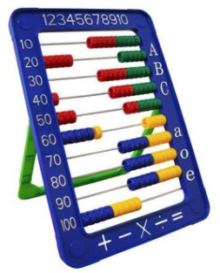
 | arkusz: | Table3

 | od: | 2019 I

 | do: | 2020 III

 | Kwota | 100,000.00

 |  |  |  |  |  |  |  |  |  |  | 0.5 | a | 0.71
 |  |  |  |  |  |  |  |  |  |  | 0.15 |  | 0.29
 |  |  |  |  |  |  |  |  |  |  | 0.06

 |  | opis | id | waga |  | start | stop |  |  |  | 147.2 | 149.6 | 0.98395721925 | 0.28534759358
 |  | CPI | cpi | 15.00 |  | 3 | 0
 |  | R | r | 6.00 |  | 0 | 0
 |  | kruszywo | 08.1 | 13.00 |  | 101.5 | 101.9
 |  |  |  |  |  | 100.7 | 100.1
 |  | paliwo | 19.2 | 4.00 |  | 101.1 | 85.7
 |  | cement | 23.5 | 1.00 |  | 102 | 102.5
 |  | stal | 24.1 | 9.00 |  | 100.3 | 104.1
 |  | miedź | 24.4 | 2.00 |  | 100.3 | 104.1
 |  | Reszta |  | 50.00
 |  |  |  | 100.00

2019 I | 3 | 0 | 101.5 | 100.7 | 101.1 | 102 | 100.3 | 98.6 | 89.7 | 99.8
2019 II | 0 | 0 | 102.1 | 99.6 | 105.8 | 100.8 | 98.5 | 105.4 | 98.4 | 100.4
2019 III | 0 | 0 | 100.4 | 99.4 | 102.2 | 101.7 | 99 | 100 | 103.3 | 100.3
2019 IV | 0 | 0 | 101.1 | 99.6 | 103.8 | 102 | 100.2 | 99.9 | 105.3 | 101.1
2019 V | 0 | 0 | 100.8 | 101.2 | 100.5 | 100.7 | 100.1 | 96 | 106.5 | 100.2
2019 VI | 0 | 0 | 99.6 | 99.3 | 94.2 | 100.1 | 99.9 | 98.2 | 96.2 | 100.3
2019 VII | 0 | 0 | 100.2 | 101.5 | 102 | 100.1 | 98.5 | 101 | 101.9 | 100
2019 VIII | 0 | 0 | 100.5 | 100.8 | 99.7 | 100.2 | 101 | 101.2 | 103.3 | 100
2019 IX | 0 | 0 | 100.3 | 100.2 | 102.5 | 100.1 | 99.3 | 102.6 | 96.2 | 100
2019 X | 0 | 0 | 100 | 100.1 | 97 | 100.2 | 96.4 | 99 | 107.6 | 100.2
2019 XI | 0 | 0 | 100.6 | 100.5 | 99.2 | 100.3 | 96.3 | 99.6 | 94.3 | 100.1
2019 XII | 0 | 0 | 100.3 | 100.1 | 101.9 | 100.3 | 97 | 101 | 104.3 | 100.8
2020 I | 0 | 0 | 100.7 | 102 | 99.1 | 100.8 | 101.2 | 99.8 | 88.7 | 100.9
2020 II | 0 | 0 | 99.8 | 99.8 | 95 | 100.8 | 99.2 | 99.1 | 101.6 | 100.7
2020 III | 0 | 0 | 101.9 | 100.1 | 85.7 | 102.5 | 104.1 | 94.9 | 104.9 | 100.2
2020 IV | 0 | 0 | 100.7 | 100.6 | 85 | 101.7 | 101.3 | 102.5 | 106.8 | 99.9
2020 V | 0 | 0 | 99.7 | 100.2 | 103.6 | 100.7 | 98.3 | 102.4 | 91.3 | 99.8
2020 VI | 0 | 0 | 100 | 100.5 | 112.7 | 99.4 | 96.3 | 102.6 | 105 | 100.6
2020 VII | 0 | 0 | 99.5 | 99.9 | 103.9 | 99.9 | 98.7 | 106.5 | 101.3 | 99.8
2020 VIII | 0 | 0 | 99.9 | 99.8 | 99.2 | 100.2 | 99.6 | 99 | 103.6 | 99.9
2020 IX | 0 | 0 | 100.9 | 99.7 | 96.6 | 100.3 | 102.4 | 103.8 | 96.3 | 100.2
2020 X | 0 | 0 | 99.6 | 100.7 | 102.2 | 100 | 101.9 | 100.9 | 110.6 | 100.1
2020 XI | 0 | 0 | 99.8 | 99.9 | 100.9 | 99.6 | 101.1 | 102 | 90.7 | 100.1
2020 XII | 0 | 0 | 100.5 | 100.7 | 106.3 | 99.7 | 101.5 | 103.1 | 108.3 | 100.1
2021 I | 0 | 0 | 99.8 | 100.7 | 106.2 | 101.2 | 104.7 | 105.1 | 86.3 | 101.3
2021 II | 0 | 0 | 100.2 | 101.2 | 106.8 | 100.3 | 107.3 | 103.3 | 99.3 | 100.5
2021 III | 0 | 0 | 99.6 | 99.8 | 108.2 | 100.5 | 105.7 | 105.2 | 109.2 | 101
2021 IV | 0 | 0 | 100.6 | 100.3 | 99.3 | 101.8 | 104.1 | 102.1 | 111 | 100.8
2021 V | 0 | 0 | 100.2 | 99.9 | 102.2 | 100.2 | 104.1 | 104 | 90 | 100.3
2021 VI | 0 | 0 | 100.4 | 101.5 | 103.3 | 99.9 | 106.7 | 97.1 | 104 | 100.1
2021 VII | 0 | 0 | 100.9 | 101.2 | 104.7 | 100.5 | 108.9 | 101.4 | 100.2 | 100.4
2021 VIII | 0 | 0 | 101 | 100.3 | 98.3 | 100.6 | 107.1 | 100.5 | 104.1 | 100.3
2021 IX | 0 | 0 | 101 | 101.6 | 103.9 | 100.2 | 101.8 | 99.5 | 98.7 | 100.7
2021 X | 0 | 0 | 100.7 | 102.8 | 111.3 | 100.2 | 98.7 | 107.1 | 108.9 | 101.1
2021 XI | 0 | 0 | 100.4 | 102.4 | 101.6 | 100.7 | 98.5 | 103.4 | 93.5 | 101
2021 XII | 0 | 0 | 0 | 0 | 0 | 0 | 0 | 0 | 106.5 | 100.9
2022 I | 0 | 0 | 0 | 0 | 0 | 0 | 0 | 0 | 0 | 0
2022 II | 0 | 0 | 0 | 0 | 0 | 0 | 0 | 0 | 0 | 0
2022 III | 0 | 0 | 0 | 0 | 0 | 0 | 0 | 0 | 0 | 0
2022 IV | 0 | 0 | 0 | 0 | 0 | 0 | 0 | 0 | 0 | 0
2022 V | 0 | 0 | 0 | 0 | 0 | 0 | 0 | 0 | 0 | 0
2022 VI | 0 | 0 | 0 | 0 | 0 | 0 | 0 | 0 | 0 | 0
2022 VII | 0 | 0 | 0 | 0 | 0 | 0 | 0 | 0 | 0 | 0
2022 VIIII | 0 | 0 | 0 | 0 | 0 | 0 | 0 | 0 | 0 | 0
2022 IX | 0 | 0 | 0 | 0 | 0 | 0 | 0 | 0 | 0 | 0
2022 X | 0 | 0 | 0 | 0 | 0 | 0 | 0 | 0 | 0 | 0
2022 XI | 0 | 0 | 0 | 0 | 0 | 0 | 0 | 0 | 0 | 0
2022 XII | 0 | 0 | 0 | 0 | 0 | 0 | 0 | 0 | 0 | 0

Wzorek
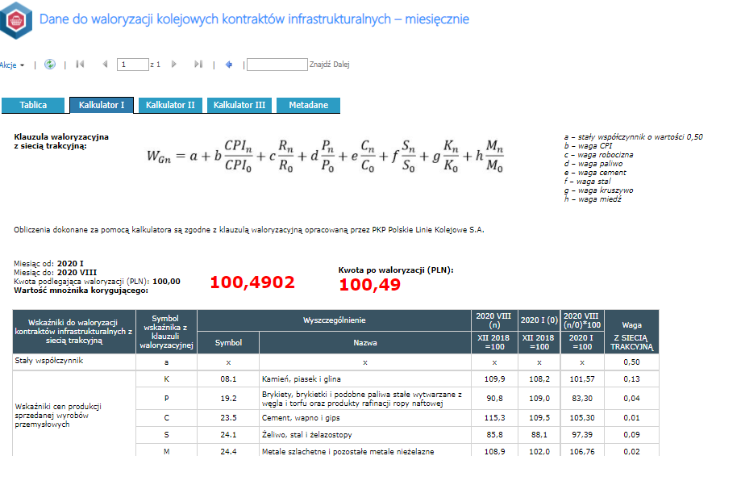
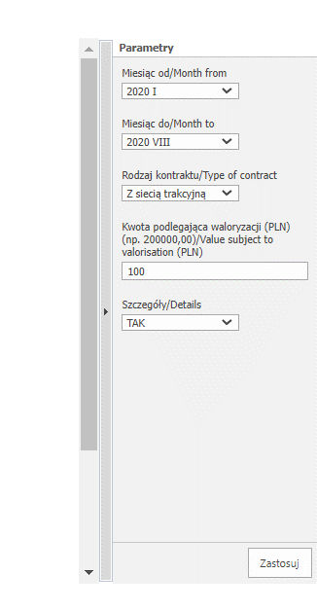
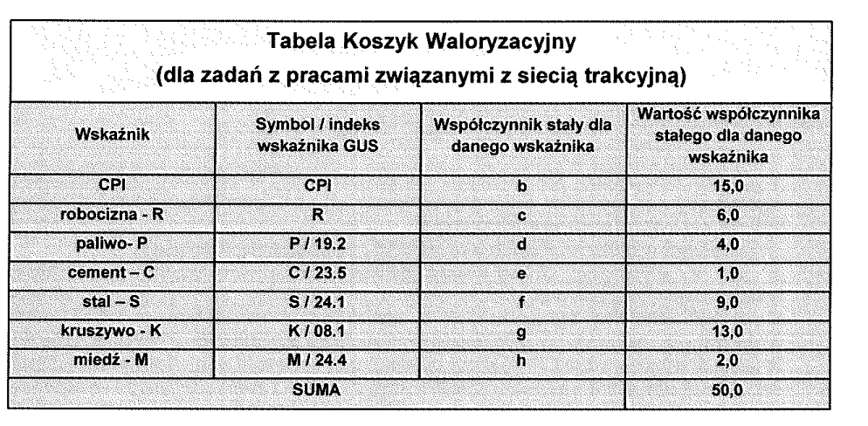

wskażnik | indeks/symbok | Waga wskażnika
CPI |  | 15
R |  | 6
paliwo | 19.2 | 4
cement | 23.5 | 1
stal | 24.10 | 9
kruszywo | 8.1 | 13
miedź | 24.40 | 2 | liczenia jest bajecznie proste 1. wybranie tablicy ze wskażnikami 2. wybranie z listy wskażnika (bok z ptaszkami) 3. przypisanie wagi dla wskażnika (suma musi być równa 50 można ją żąglować) 4. wybranie miesiące [n] - okres dla jakiego wsytawiana jest faktura 5. wybranie miesiąca odniesienia (tu jest dowolność) http://swaid.stat.gov.pl/Ceny_dashboards/Raporty_predefiniowane/RAP_DBD_CEN_45_2.aspx

 |  |  | dodatkowe założenia dodawanie tablic z kolejnymi wskaźnikami dodawanie dowolnego wskaźnika (miedz jest dla koleii w drogówne jej nie ma w energetyce też jest różnie)

